主界面
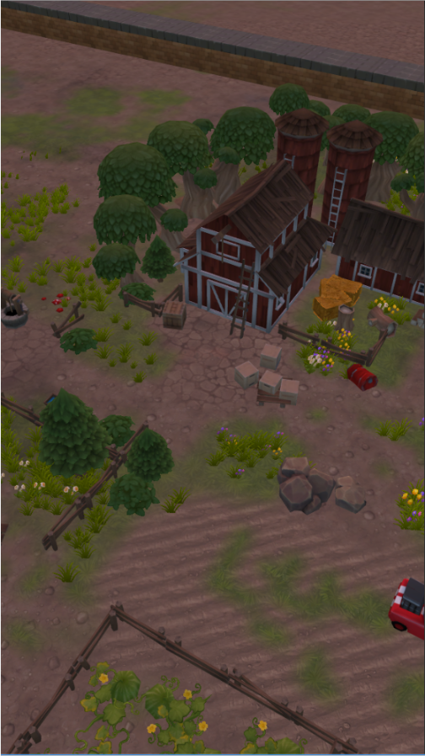
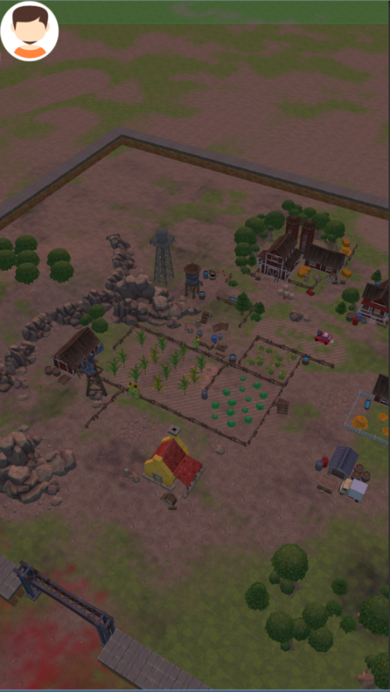
Lv.15
Lv.12
个人主界面
庄园实力=读core表
个人实力=个人股份*公司实力+个人战斗力
世界第一庄园
2160500
窃.格瓦拉
10600
个人资源总量=所有资源数量之和
个人黄金：
体力：读表，探索损耗
血量：出门探索时及被人攻击时有可能会损耗血量，血量≤20时为受伤状态，无法出门探索、无法作出抉择事件，血量永远大于0
饥饿度：饥饿度会随着时间而增加，探索会在一定程度上增加饥饿度，需要消耗食物
口渴度：口渴度会随着时间增加，探索会在一定程度上增加口渴度，需要消耗水
进攻
生化威胁度：在围墙上杀僵尸可以降低生化威胁度

 | 庄园实力价值释放
 | 个人实力价值释放

2
 |  |  | 640 | 8.46
 |  |  | 1136 | 15.0165
突发

掠夺
探索
仓库
交易

公司属性
公司实力=建筑估值=武装度+其他建筑

公司资源储备：
公司黄金储备：玩家领取*公司资金储备率
公司武装度：围墙+门+武器 投入资源量
公司资金储备（率）上限=
公司资金储备率：目前定20%，未来玩家可以自己调

资源体系
大米、蔬菜、水果、草、猪饲料、猪肉
原油、汽油、铁、钢、松木、白桦木、铁桦木、松木板、白桦木板、铁桦木板
纯净水、矿物质水
电力
子弹、庄园日志、重机枪图纸、狙击枪图纸、机炮图纸、
黄金
装备：手枪、步枪、轻机枪、1级防弹衣、2级防弹衣、3级防弹衣

资源领取规则

服务器需要记录的数据：某玩家为升级庄园建筑花费的资源总量（10：1折算成黄金）、某玩家为升级庄园建筑花费的建筑队列总时间

某玩家领取到的资源=（1+30%*n）*某玩家占股*从上次该玩家领取某建筑资源的时间算起该建筑产生的资源*（1-庄园资源储备率） n：该庄园玩家人数 目前资源储备率=30%
某玩家领取操作后，公司得到的黄金=（1+30%*n）*某玩家占股*从上次该玩家领取某建筑资源的时间算起该建筑产生的资源*公司资源储备率

某玩家贡献算法：某玩家为升级庄园建筑花费的资源总量
某玩家占股算法：1/n+[（（个人总贡献+k）/（庄园内所有玩家总贡献+nk））-1/n]*0.6 |  | k=500000

个人属性界面
世界第一庄园
Lv.15
216050
窃.格瓦拉
10600

进攻

Lv.12

640
1136

进攻
探索
仓库

